DIMENSONAMENTO TELHAS
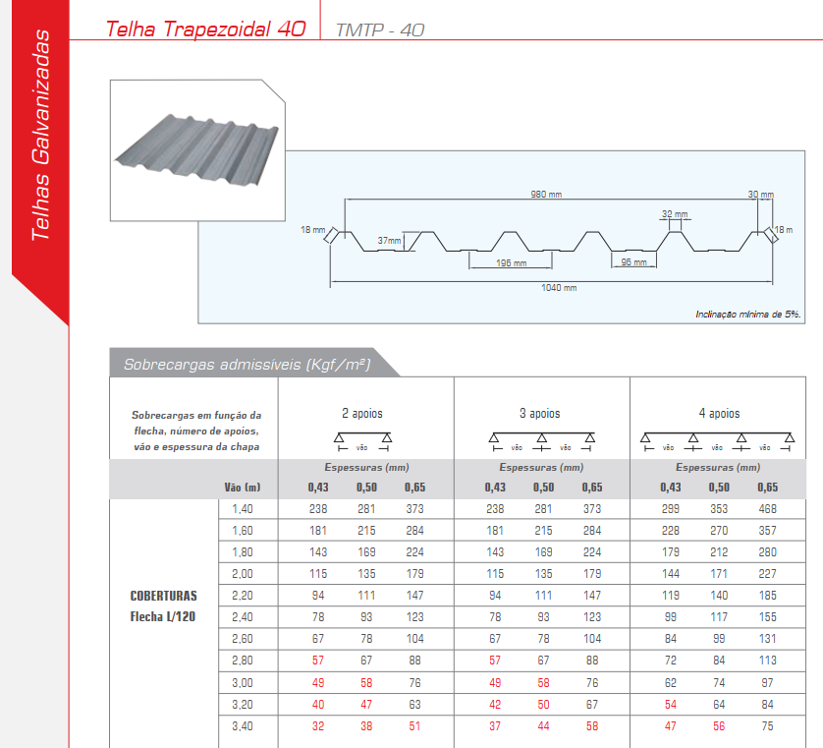
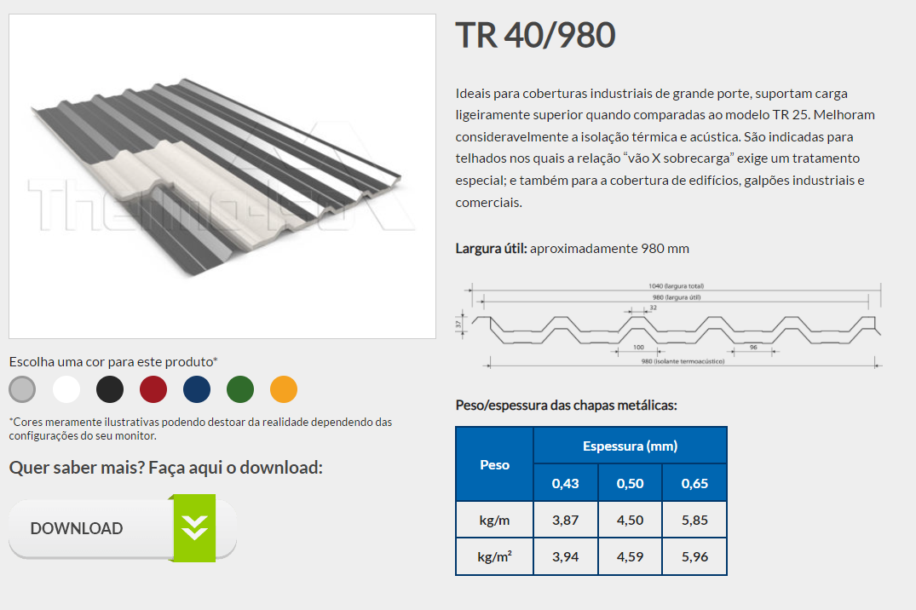
Dimensionamento da Telha

 |  | Editar célular em azul
dt | 1.260 | m, distância entre terças (dt)
PP | 0.040 | kN/m², peso próprio da telha por m² conforme catálogo do fornecedor
q | 0.426 | kN/m², pressão dinâmica do vento
Cpe | -0.940 | Maior coeficiente de pressão externo do telhado

INFORMAÇÕES DA TELHA
e | 0.43 | mm, espessura da telha conforme catálogo do fornecedor

CASO O VALOR DE CARGA ADMISSÍVEL DA TELHA NÃO SEJA CONFORME A DISTÂNCIA DAS TERÇAS, DEVE-SE INTERPOLAR PARA ACHAR O VALOR:
 | x1 | y1
 | 1.40 | 2.33 | 238 | kgf/m² | 2.334248725
x | 1.260 | 2.52
 | 1.80 | 1.79 | 181 | kgf/m² | 1.7752059631
 | x2 | y2
σadm,forn | 2.52 | kN/m², tensão admissível conforme catálogo fornecedor
dt | 1.260 | m, distância entre terças (dt)
KFORN | 120 | Coeficiente de flecha conforme catálogo do fornecedor

para casos muito conversadores utilizar:
KABCEM | 200 | conforme o manual de telhas do ABECEM a flecha admissível (L/200),
σadm | 1.51 | kN/m², para o vão de terças do projeto com flecha admissível (L/200), conforme o manual de telhas do ABECEM

CARGAS ATUANTES
a) Primeira Combinação = PP + SC
PP | 0.040 | kN/m², peso próprio da telha por m² conforme catálogo do fornecedor
 | 4.079 | kgf /m²
SC | 0.250 | kN/m², sobrecarga característica mínima
Total | 0.290 | kN/m²

b) Segunda Combinação = PP - VT
PP | 0.0400 | kN/m², peso próprio da telha por m² conforme catálogo do fornecedor
q | 0.426 | kN/m², pressão dinâmica do vento
Cpe | -0.940 | Maior coeficiente de pressão externo do telhado
Vento | -0.400 | kN/m², sobrecarga característica mínima
Total | -0.360 | kN/m², na verificação usar o valor em módulo = ABS(xxx)

DIMENSIONAMENTO DA TELHA (SOLICITAÇÃO VS RESISTÊNCIA)
a) Primeira Combinação = PP + SC
σadm | 2.52 | kN/m², para o vão de terças do projeto com flecha admissível (L/120), conforme o fabricante
σatuante | 0.290 | kN/m², tensão atuante conforme primeira combinação
σadm ≥ σatuante | OK | σadm ≥ σatuante | 12%

b) Segunda Combinação = PP - VT
σadm | 2.52 | kN/m², para o vão de terças do projeto com flecha admissível (L/120), conforme o fabricante
σatuante | 0.360 | kN/m², tensão atuante conforme primeira combinação
σadm ≥ σatuante | OK | σadm ≥ σatuante | 14%

ZONA CRÍTICA SUJEITO AO ARRANCAMENTO DE TELHAS
c) Verificação das zonas críticas sujeitas ao arrancamento = cpe,máx . qVT + Pptelha
Cpe,máx | -1.400
q | 0.426 | kN/m², pressão de obstrução do vento
PP | 0.040 | kN/m², peso próprio da telha por m² conforme catálogo do fornecedor
VT | -0.596
σadm | 2.52 | kN/m², para o vão de terças do projeto com flecha admissível (L/120), conforme o fabricante
σatuante | 0.56 | kN/m², tensão atuante conforme o coeficiente de pressão máximo de arrancamento
σadm ≥ σatuante | OK | σadm ≥ σatuante | 22%
 | 3.00 | Largura de Sucção

 |  |  |  |  |  | 3.00 |  | 3.00

 |  |  |  | 3.00 | 6.25 | -1.40 |  | -1.03 | G
h | 6.750 | m |  |  |  | -1.23 | E
b | 20.000 | m
0,15 . b | 3.00 | m
y | 3.00 | m, o menor valor entre y = h ou 0,15.b |  |  |  | -1.03 | F |  | H

 |  |  |  |  |  | I |  | J

CONVERSÃO DE CARGA EM KGF PARA KN

1 kN = 101.97 Kgf

PESO DAS TELHAS

0.430 | 3.94 | 0.038638815338
0.500 | 4.59 | 0.045013239188
0.600 | 5.96 | 0.058448563303

